조작 튜토리얼
기본 조작 튜토리얼

1. 시스템 개요
- 유저에게 기본 조작법과 스킬에 대한 학습을 주기 위한 장치
- 기본 조작법과 진행되는 미션에 대한 교육을 위한 시스템
- 시스템에 대한 이해를 주어 진행에 대한 고민을 할수 있도록 유도

2. 시스템 룰
- 맨처음 컷씬이 끝나고 출력하며 UI로 해야될 행동과 버튼을 표시해줌.
- 튜토리얼 스테이지 에서 포탈을 1개 생성하며 포탈에 이동시 튜토리얼을 종료하고 바로 진행 가능함.
- 컷씬이 끝나고 인게임 연출후 튜토리얼이 시작됨.
- 튜토리얼은 조작, 스킬, 미션 순으로 진행됨.
- 조작키는 W, A, S, D, Space, 일반공격 로 이동과 대쉬 테스트
- 스킬은 1, 2, 3 버튼으로 스킬 3개를 사용하게 하여 스킬작동

3. 예외처리
- 튜토리얼중 유저는 체력이 감소되지 않음
- 튜토리얼 중간에 포탈로 이동시 스킵됨.
- 미션 중간에 스킬사용 파트에선 사용하기전 시간을 멈춤

4. 진행 [예시]

1. 튜토리얼 스테이지 입장 | 1. 튜토리얼 스테이지 진행
- 스킵이 가능한 포탈 생성 후 설명 | - 알림 창과 함께 다음 튜토리얼 진행
- 시간이 지나면 튜토리얼 진행 | - 튜토리얼 중 스킵 포탈은 항시 대기
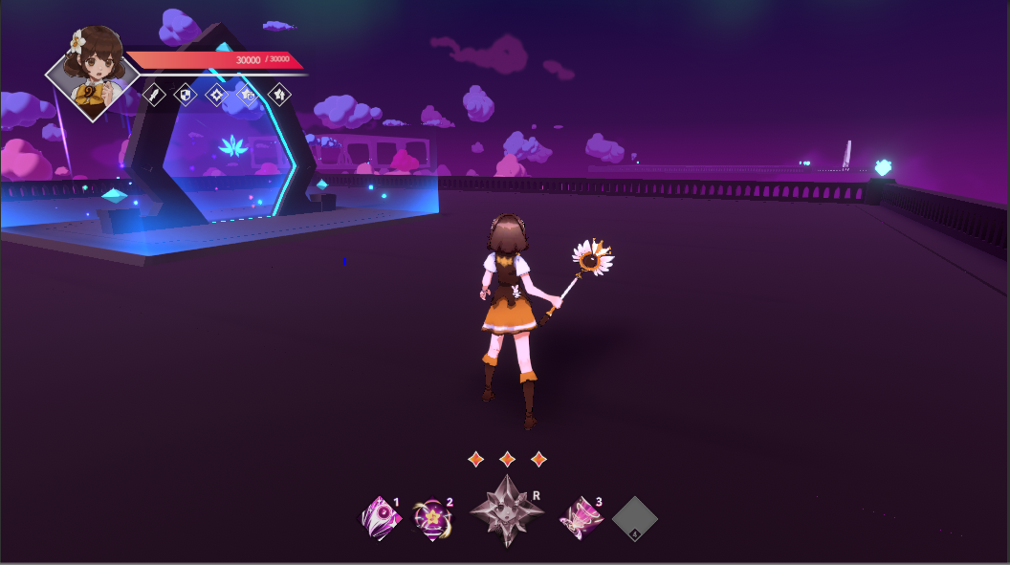

2. 조작키 관련 튜토리얼 시작 | 2. 조작키 관련 튜토리얼 진행
- 눌러야 하는 키 표시 | - 눌러준 키 활성화
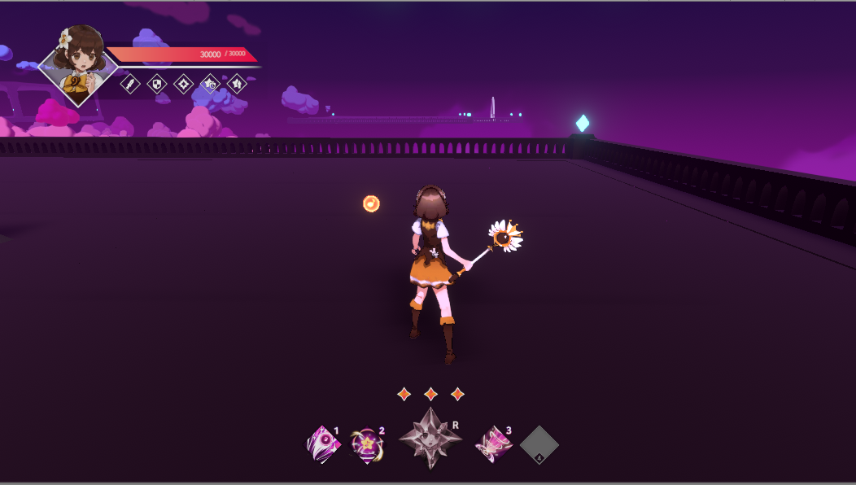
w
w

A
S
D
Space
A
S
D
Space

3. 스킬1 사용 튜토리얼 시작 | 3. 스킬1 사용 튜토리얼 진행
- 사용해야할 스킬 강조 다른 버튼 잠금 | - 스킬 사용시 다시 시간 진행
- 몬스터 소환2기 소환 | - 스킬사용 장면을 보여준 후 다음 튜토리얼로 이동
- 스킬 사용 튜토리얼시 자동으로 특정 지점으로 이동, 시간정지

4. 스킬2 사용 튜토리얼 시작 | 4. 스킬2 사용 튜토리얼 진행
- 사용해야할 스킬 강조 다른 버튼 잠금 | - 스킬 사용시 다시 시간 진행
- 몬스터 소환2기 소환 | - 스킬사용 장면을 보여준 후 다음 튜토리얼로 이동
- 스킬 사용 튜토리얼시 자동으로 특정 지점으로 이동, 시간정지

5. 스킬3 사용 튜토리얼 시작 | 5. 스킬3 사용 튜토리얼 진행
- 사용해야할 스킬 강조 다른 버튼 잠금 | - 스킬 사용시 다시 시간 진행
- 몬스터 소환2기 소환 | - 스킬사용 장면을 보여준 후 다음 튜토리얼로 이동
- 스킬 사용 튜토리얼시 자동으로 특정 지점으로 이동, 시간정지

미션 튜토리얼
미션 튜토리얼

1. 시스템 개요
- 유저에게 기본 조작법과 스킬에 대한 학습을 주기 위한 장치
- 기본 조작법과 진행되는 미션에 대한 교육을 위한 시스템
- 시스템에 대한 이해를 주어 진행에 대한 고민을 할수 있도록 유도

2. 시스템 룰
- 맨처음 컷씬이 끝나고 출력하며 UI로 해야될 행동과 버튼을 표시해줌.
- 튜토리얼 스테이지 에서 포탈을 1개 생성하며 포탈에 이동시 튜토리얼을 종료하고 바로 진행 가능함.
- 컷씬이 끝나고 인게임 연출후 튜토리얼이 시작됨.
- 튜토리얼은 조작, 스킬, 미션 순으로 진행됨.
- 조작키는 W, A, S, D, Space, 일반공격 로 이동과 대쉬 테스트
- 스킬은 1, 2, 3 버튼으로 스킬 3개를 사용하게 하여 스킬작동

3. 예외처리
- 튜토리얼중 유저는 체력이 감소되지 않음
- 튜토리얼 중간에 포탈로 이동시 스킵됨.
- 미션 중간에 스킬사용 파트에선 사용하기전 시간을 멈춤

4. 진행 [예시]

1. 튜토리얼 스테이지 입장 | 1. 튜토리얼 스테이지 진행
- 스킵이 가능한 포탈 생성 후 설명 | - 알림 창과 함께 다음 튜토리얼 진행
- 시간이 지나면 튜토리얼 진행 | - 튜토리얼 중 스킵 포탈은 항시 대기

2. 조작키 관련 튜토리얼 시작 | 2. 조작키 관련 튜토리얼 진행
- 눌러야 하는 키 표시 | - 눌러준 키 활성화

w
w

A
S
D
Space
A
S
D
Space

3. 스킬1 사용 튜토리얼 시작 | 3. 스킬1 사용 튜토리얼 진행
- 사용해야할 스킬 강조 다른 버튼 잠금 | - 스킬 사용시 다시 시간 진행
- 몬스터 소환2기 소환 | - 스킬사용 장면을 보여준 후 다음 튜토리얼로 이동
- 스킬 사용 튜토리얼시 자동으로 특정 지점으로 이동, 시간정지

4. 스킬2 사용 튜토리얼 시작 | 4. 스킬2 사용 튜토리얼 진행
- 사용해야할 스킬 강조 다른 버튼 잠금 | - 스킬 사용시 다시 시간 진행
- 몬스터 소환2기 소환 | - 스킬사용 장면을 보여준 후 다음 튜토리얼로 이동
- 스킬 사용 튜토리얼시 자동으로 특정 지점으로 이동, 시간정지

5. 스킬3 사용 튜토리얼 시작 | 5. 스킬3 사용 튜토리얼 진행
- 사용해야할 스킬 강조 다른 버튼 잠금 | - 스킬 사용시 다시 시간 진행
- 몬스터 소환2기 소환 | - 스킬사용 장면을 보여준 후 다음 튜토리얼로 이동
- 스킬 사용 튜토리얼시 자동으로 특정 지점으로 이동, 시간정지

